Sheet1
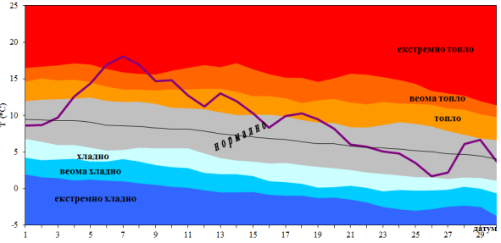

Primer
Temperatura u decembru 2015
Datum | Temp | Ekstremno Hladno | Veoma Hladno | Hladno | Normalno | Ekstremno toplo
2015-12-01 | 6 | 1.5 | 2.5 | 2.9 | 4.4 | 40
2015-12-02 | 2 | 0.8 | 2.6 | 3.1 | 4.4 | 40
2015-12-03 | 4 | 1.3 | 2.1 | 4.1 | 5 | 40
2015-12-04 | -5 | 1 | 2.9 | 4.4 | 4.6 | 40
2015-12-05 | -1 | 1.4 | 1.8 | 2.2 | 3.5 | 40
2015-12-06 | -4 | 1.4 | 2.7 | 3.1 | 3.3 | 40
2015-12-07 | -4 | 1.6 | 1.9 | 1.9 | 3.5 | 40
2015-12-08 | -3 | 1.6 | 4.6 | 6.1 | 6.3 | 40
2015-12-09 | -1 | 1.9 | 2.4 | 4.1 | 4.1 | 40
2015-12-10 | -5 | 2.4 | 2.7 | 3.3 | 3.6 | 40
2015-12-11 | 3 | 2.3 | 4.4 | 5.7 | 7.2 | 40
2015-12-12 | -5 | 2.3 | 3.9 | 5.3 | 6 | 40
2015-12-13 | -5 | 2 | 4 | 5.5 | 6.9 | 40
2015-12-14 | 5 | 2.2 | 3.8 | 4.9 | 5.7 | 40
2015-12-15 | -3 | 2.3 | 5 | 6.4 | 6.7 | 40
2015-12-16 | 6 | 2.6 | 5.2 | 7 | 7.1 | 40
2015-12-17 | 1 | 2.3 | 3.5 | 3.8 | 5.1 | 40
2015-12-18 | -2 | 2.4 | 4.8 | 5.5 | 5.5 | 40
2015-12-19 | -5 | 2.2 | 3.3 | 5.1 | 5.4 | 40
2015-12-20 | -1 | 2.5 | 4.7 | 6.5 | 6.9 | 40
2015-12-21 | -4 | 2.3 | 2.5 | 2.6 | 4.3 | 40
2015-12-22 | 6 | 2.3 | 2.3 | 3.9 | 3.9 | 40
2015-12-23 | 3 | 2.4 | 5.3 | 7.3 | 8.3 | 40
2015-12-24 | -4 | 2.8 | 4.9 | 5 | 5.2 | 40
2015-12-25 | 2 | 3.3 | 4.7 | 5.2 | 5.3 | 40
2015-12-26 | 3 | 3.1 | 6 | 7.4 | 7.4 | 40
2015-12-27 | 6 | 3.3 | 6.3 | 7.9 | 8.6 | 40
2015-12-28 | 5 | 3.6 | 5.8 | 6.4 | 8.4 | 40
2015-12-29 | 6 | 3.7 | 3.7 | 4.5 | 4.9 | 40
2015-12-30 | 3 | 3.7 | 6 | 7.9 | 9.3 | 40
2015-12-31 | 6 | 4 | 4.7 | 5.2 | 5.3 | 40

